PVC-KATTED TORUISOLATSIOONILE
HEKAMERK OÜ |  |  |  |  |  | 7.06
LEIVA TN. 4, 12618 TALLINN
TEL. 6776 300 | info@hekamerk.ee

HINNAKIRI |  |  |  | SEPTEMBER 2022

PVC-KATTED TORUISOLATSIOONILE
 |  |  | PARTNERI SOODUSTUS: |  |  | 0%
 | KOOD | KIRJELDUS | MÕÕT |  | HIND | HIND
 |  |  |  |  | KM-TA | KM-TA
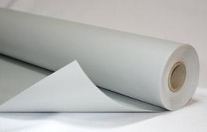
 | PVCKATE | PVC KATE 1200MM x 25M (30m²) |  |  | 174.51

 | PVCNEET | PLASTMASSNEEDID 1000TK |  |  | 22.22

 | C9301N | NAASKEL OTSE + NURK |  |  | 8.50


 |  | VÄLISMÕÕT | Toru/Koorik
 | S1520 | 52 mm | 15/20 |  | 1.62
 |  |  | 17/15
 |  |  | 12/20

 | S2120 | 62 mm | 17/20 |  | 1.20
 |  |  | 21/20

 | S3420 | 72 mm | 15/30 |  | 1.60
 |  |  | 27/20
 |  |  | 34/20

 | S2130 | 82 mm | 17/30 |  | 2.00
 |  |  | 43/20
 |  |  | 21/30

 | S3430 | 92 mm | 48/20 |  | 1.80
 |  |  | 27/30
 |  |  | 34/30

 | S4330 | 102 mm | 43/30 |  | 2.40
 |  |  | 18/40
 |  |  | 27/40
 |  |  | 21/40
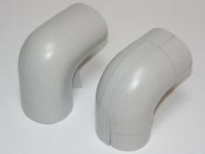
 | S3440 | 115 mm | 34/40 |  | 3.50
 |  |  | 48/30
 |  |  | 54/30
 |  |  | 60/30

 | S4840 | 128 mm | 43/40 |  | 3.90
 |  |  | 48/40
 |  |  | 21/50
 |  |  | 27/50
 |  |  | 64/30

 | S4350 | 141 mm | 43/50 |  | 5.50
 |  |  | 34/50
 |  |  | 64/40
 |  |  | 60/40
 |  |  | 76/30

 | S6050 | 154 mm | 48/50 |  | 8.50
 |  |  | 54/50
 |  |  | 60/50
 |  |  | 64/50
 |  |  | 76/40
 |  |  | 89/30
 |  |  | 34/60

 | S8940 | 167 mm | 48/60 |  | 8.70
 |  |  | 43/60
 |  |  | 89/40

 | S7650 | 180 mm | 60/60 |  | 8.50
 |  |  | 64/60
 |  |  | 76/50
 |  |  | 114/30

 | S8950 | 189mm | 89/50 |  | 8.40

 | S11440 | 194mm | 114/40 |  | 11.20

 | S11450 | 217mm | 114/50 |  | 11.50
 |  |  | 133/40
 |  |  | 127/45

